タイトルフロー
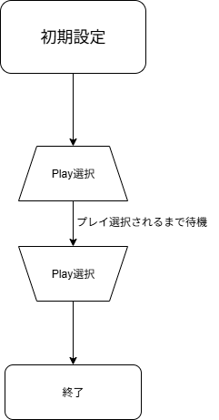
目次 | タイトルフロー

人数選択フロー
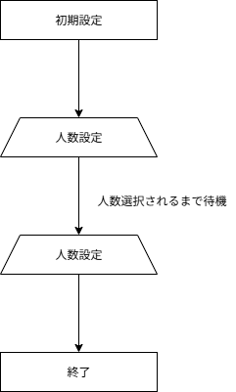
目次 | 人数選択フロー

